CollectiveAccess
Image | Object | Description | Date
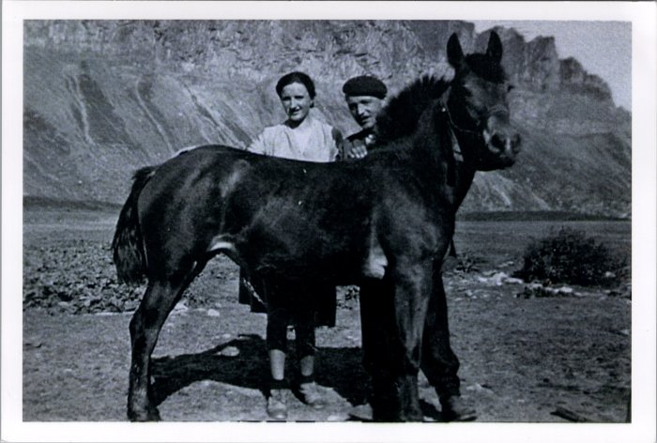 | Photo d'Irène et Noel MOGENIER avec le cheval à Anterne (23-016) | Photo d'Irène et Noel MOGENIER avec le cheval à Anterne probablement dans les années 50
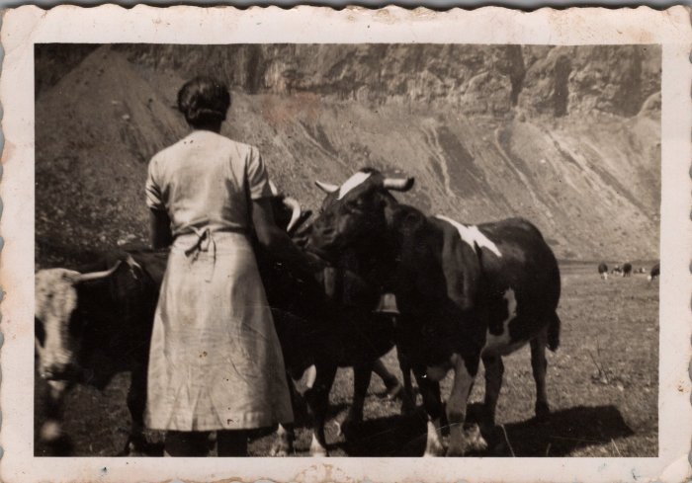 | Photo dans les alpages d'Anterne - Irène MOGENIER (23-015) | Photo dans les alpages d'Anterne - Irène MOGENIER

